实验报告
使用8颗北京三浦的M10*20的螺栓 | 使用8颗上锐的M10*20的螺栓 | 使用8颗固耐安的M10*20的螺栓 使用2颗三浦的M8*20的螺栓和固耐安2颗M8*20的螺栓
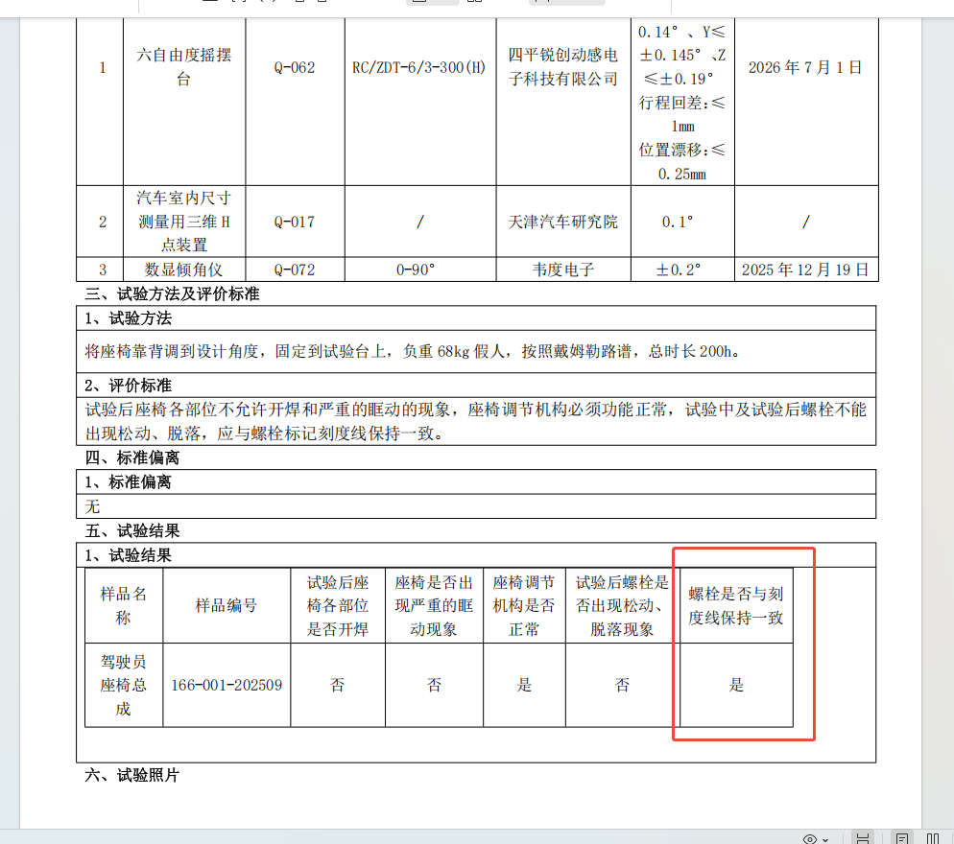
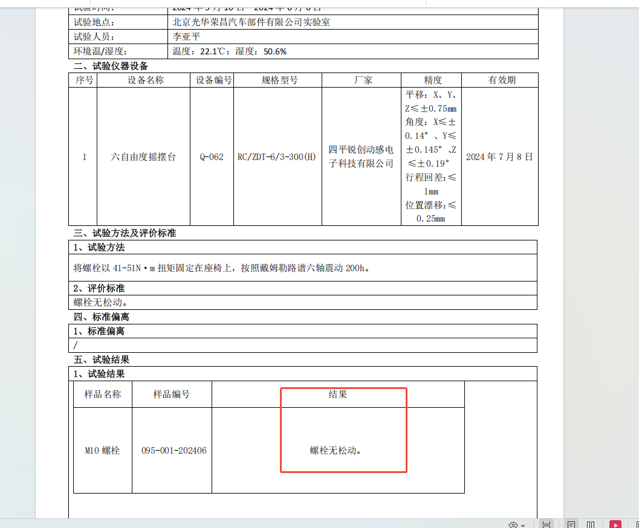

报价单
